Aplikacja
Aktualnie wybrany raport to: | Podlaskie | wojewodztwo
IMPORT DANYCH
WYGENERUJ RAPORT
WSZYSTKIE FIRMY
WSZYSTKIE PRODUKTY
WSZYSTKIE MIASTA
WSZYSTKIE TYGODNIE

WSZYSTKIE WOJEWÓDZTWA
KONKRETNA FIRMA
KONKRETNE MIASTO
KONKRETNY PRODUKT
KONKRETNY TYDZIEŃ
Dla raportu danego województwa,
proszę wybrać z mapy
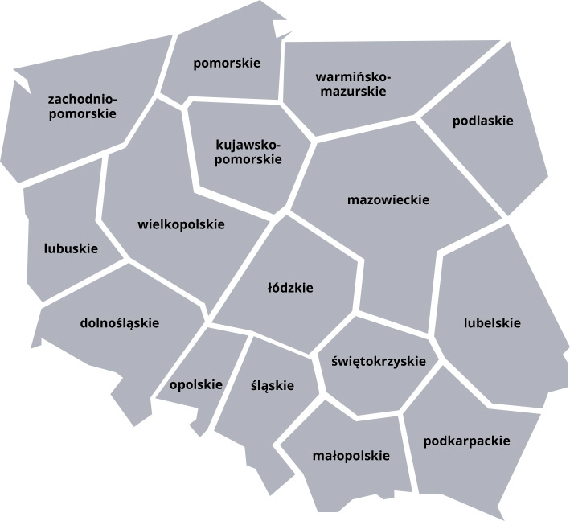
 |  |  | Dostępne możliwości to: | Dostępne możliwości to: | Dostępne możliwości to: | Pierwszy dostępny tydzień to 1
 |  |  | LG | Monitor | Wroclaw | Ostatni dostępny tydzień to 52
 |  |  | Panasonic | Aparat cyfrowy | Lodz
 |  |  | Sony | DVD | Lublin
 |  |  | Philips | LCD | Zielona Gora
 |  |  | Samsung | Car Audio | Krakow
 |  |  | Toshiba | HiFi | Warszawa
 |  |  |  |  | Opole
 |  |  |  |  | Rzeszow
 |  |  |  |  | Bialystok
 |  |  |  |  | Sopot
 |  |  |  |  | Katowice
 |  |  |  |  | Kilece
 |  |  |  |  | Poznan
 |  |  |  |  | Koszalin

miasto
 | Suma
Philips | 9888
Samsung | 3157
Toshiba | 17951
Raport sprzedażowy dla miasta:
Warszawa

Dane dla całej firmy:

Łączna sprzedaż: |  | 585,675 zł
Średnia sprzedaż: |  | 41,834 zł
Mediana sprzedaży: |  | 37,079 zł
Minimalna sprzedaż: |  | 20,408 zł
Maksymalna sprzedaż: |  | 74,132 zł
 | Suma
Car Audio | 9888
DVD | 3157
LCD | 17951
Dane dla wybranego miasta:

Łączna sprzedaż: |  | 30,996 zł
Udział w sprzedaży: |  | 5%
Najlepiej sprzedająca się marka: |  | Toshiba
Najlepiej sprzedający się produkt: |  | LCD

 | Suma
Opole | 74132
Wroclaw | 65703
Lublin | 63905
Zielona Gora | 62254
Bialystok | 45560
Sopot | 41460
Lodz | 39216
Koszalin | 34941
Warszawa | 30996
Krakow | 29220
Kilece | 28257
Katowice | 26704
Rzeszow | 22919
Poznan | 20408
(puste)

Podsumowanie:

Pozycja w rankingu miast: | 9

Sprzedaż powyżej średniej, gratulacje.
TU COŚ JESZCZE ŻEBY ŁADNIE CAŁĄ STRONĘ ZAPEŁNIĆ DO DRUKU

Podpis odbierającego raport
Podpis wystawiającego raport

wojewodztwo
 | Suma
LG | 19837
Panasonic | 25723
Raport sprzedażowy dla województwa:
Podlaskie

Dane dla całej firmy:

Łączna sprzedaż: |  | 585,675 zł
Średnia sprzedaż: |  | 41,834 zł
Mediana sprzedaży: |  | 37,079 zł
Minimalna sprzedaż: |  | 20,408 zł
 | Suma
Car Audio | 19837
HiFi | 25723
Maksymalna sprzedaż: |  | 74,132 zł

Dane dla wybranego województwa:

Łączna sprzedaż: |  | 45,560 zł
Udział w sprzedaży: |  | 8%
Najlepiej sprzedająca się marka: |  | Panasonic
Najlepiej sprzedający się produkt: |  | HiFi

 | Suma
Opolskie | 74132
Dolnoslaskie | 65703
Lubelskie | 63905
Lubuskie | 62254
Podlaskie | 45560
Pomorskie | 41460
Lodzkie | 39216
Zachodniopomorskie | 34941
Mazowieckie | 30996
Malopolskie | 29220
Swietokrzyskie | 28257
Slaskie | 26704
Podkarpackie | 22919
Wielkopolskie | 20408
(puste)

Podsumowanie:

Pozycja w rankingu: | 5

Sprzedaż powyżej średniej, gratulacje.
TU COŚ JESZCZE ŻEBY ŁADNIE CAŁĄ STRONĘ ZAPEŁNIĆ DO DRUKU

Podpis wystawiającego raport
Podpis odbierającego raport

produkt
 | Suma
LG | 19022
Panasonic | 27887
Philips | 9826
Samsung | 10976
Sony | 655
Toshiba | 23978
Raport sprzedażowy dla produktu:
Aparat cyfrowy

Dane dla całej firmy:

Łączna sprzedaż: |  | 585,675 zł
Średnia sprzedaż: |  | 97,613 zł
Mediana sprzedaży: |  | 93,610 zł
Minimalna sprzedaż: |  | 85,374 zł
 | Suma
Koszalin | 9826
Lodz | 10976
Lublin | 23978
Poznan | 655
Wroclaw | 27887
Zielona Gora | 19022
Maksymalna sprzedaż: |  | 118,943 zł

Dane dla wybranego produktu:

Łączna sprzedaż: |  | 92,344 zł
Udział w sprzedaży: |  | 16%
Najlepiej sprzedająca się marka: |  | Panasonic
Najlepiej sprzedaje się w mieście: |  | Wroclaw

 | Suma
HiFi | 118943
LCD | 102785
Monitor | 94875
Aparat cyfrowy | 92344
DVD | 91354
Car Audio | 85374
(puste)

Podsumowanie:

Pozycja w rankingu: | 4

Sprzedaż powyżej średniej, gratulacje.
TU COŚ JESZCZE ŻEBY ŁADNIE CAŁĄ STRONĘ ZAPEŁNIĆ DO DRUKU

Podpis wystawiającego raport
Podpis odbierającego raport

firma
 | Suma
Aparat cyfrowy | 92344
Car Audio | 85374
DVD | 91354
HiFi | 118943
LCD | 102785
Monitor | 94875
(puste)
Raport sprzedażowy dla marki:
Panasonic

Dane dla całej firmy:

Łączna sprzedaż: |  | 585,675 zł
Średnia sprzedaż: |  | 97,613 zł
Mediana sprzedaży: |  | 97,784 zł
 | Suma
Bialystok | 45560
Katowice | 26704
Kilece | 28257
Koszalin | 34941
Krakow | 29220
Lodz | 39216
Lublin | 63905
Opole | 74132
Poznan | 20408
Rzeszow | 22919
Sopot | 41460
Warszawa | 30996
Wroclaw | 65703
Zielona Gora | 62254
(puste)
Minimalna sprzedaż: |  | 66,127 zł
Maksymalna sprzedaż: |  | 127,032 zł

Dane dla wybranego marki:

Łączna sprzedaż: |  | 127,032 zł
Udział w sprzedaży: |  | 22%
Najlepiej sprzedający się produkt: |  | HiFi
Najlepiej sprzedaje się w mieście: |  | Zielona Gora

 | Suma
Panasonic | 127032
LG | 117793
Philips | 101455
Toshiba | 94112
Sony | 79156
Samsung | 66127
(puste)

Podsumowanie:

Pozycja w rankingu: | 1

Sprzedaż powyżej średniej, gratulacje.
TU COŚ JESZCZE ŻEBY ŁADNIE CAŁĄ STRONĘ ZAPEŁNIĆ DO DRUKU

Podpis wystawiającego raport
Podpis odbierającego raport

czas
Raport sprzedażowy dla tygodnia:
31

 | Suma
Aparat cyfrowy | 2394
Car Audio | 1745
DVD | 1999
HiFi | 3275
LCD | 1720
Monitor | 2085
Dane dla całej firmy:

Łączna sprzedaż: | 585,675 zł
Średnia sprzedaż: | 11,263 zł
Mediana sprzedaży: | 11,063 zł
Minimalna sprzedaż: | 6,293 zł
Maksymalna sprzedaż: | 17,188 zł

Dane dla wybranego tygodnia:

Łączna sprzedaż: | 13,218 zł
Udział w sprzedaży: | 2%
Najlepiej sprzedający się produkt: | HiFi
Największy zysk w mieście: | Lublin
 | Suma
1 | 7255
2 | 6293
3 | 7335
4 | 8744
5 | 8601
6 | 8479
7 | 7657
8 | 8095
9 | 8422
10 | 8553
11 | 7997
12 | 8811
13 | 10411
14 | 9002
15 | 10885
16 | 9966
17 | 9353
18 | 10004
19 | 10800
20 | 10696
21 | 10159
22 | 10621
23 | 10117
24 | 10324
25 | 11682
26 | 12173
27 | 9464
28 | 12774
29 | 12443
30 | 11240
31 | 13218
32 | 11715
33 | 10711
34 | 12601
35 | 12677
36 | 14434
37 | 12139
38 | 14508
39 | 12927
40 | 15498
41 | 12848
42 | 12078
43 | 13405
44 | 13239
45 | 15801
46 | 14102
47 | 14880
48 | 13994
49 | 12733
50 | 13711
...

Podsumowanie:

Sprzedaż powyżej średniej, gratulacje.
TU COŚ JESZCZE ŻEBY ŁADNIE CAŁĄ STRONĘ ZAPEŁNIĆ DO DRUKU

Podpis odbierającego raport
Podpis wystawiającego raport

